0~4
 | 五号烧结机主要工艺参数及实物质量情况
 | 日期： | 2018-09-14 |  |  | 班次： | 白班 |  | 时间： | 15:00:00
 | 一、主要工艺参数
 | 项目 | 上料量 | 返矿配比 | 混合料水分（二混） | 布料 参数 | 炉膛 负压 | 大烟道负压 |  | BTP温度
L2点名 |  | ST6_L1R_SIN_DelAmtUse_1m_avg | ST6_L1R_OB_CoReFineUseP_1m_avg | ST6_L1R_SIN_MI202_1m_avg | ST6_L1R_SIN_LI3031_1m_avg | ST6_L1R_SIN_PI367_1m_avg | ST6_L1R_SIN_PI300A_1m_avg | ST6_L1R_SIN_PI300B_1m_avg | ST6_L1R_SIN_BtpTeS_1m_avg | ST6_L1R_SIN_BtpTeN_1m_avg
 | 单位
 | 控制范围
 | 实绩
 | 评价
 | 异常说明 | 上料量偏低，氮氧化物高，后续逐步上调。
 | 二、烧结矿质量
 | 项目 | R | TFe | FeO | 镁铝比 | RDI
L2点名 |  | MES | MES | MES | MES Mg/Al | MES RDI+3.15
 | 控制范围
 | 实绩
 | 评价
 | 异常说明
 | 三、烧结矿实物质量（成-1、成-6皮带烧结矿照片）
 | 成-1皮带 |  |  |  |  | 成-6皮带
L2点名 |  |  | 画面录入 |  |  | 画面录入
 | 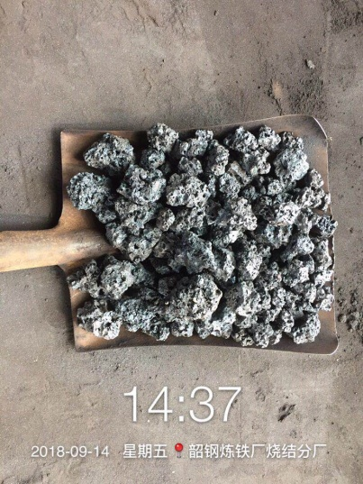 |  |  |  |  | 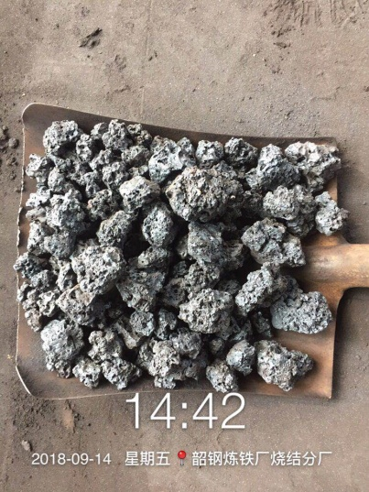

 | 实物质量评价 | 正常/偏碎/偏黄/粒度不均匀 |  |  |  | 实物质量评价 | 正常

 | 备注：每间隔4小时发布一次（3、7、11、15、19、23时）。发布在微信烧结-调度联络群，由调度转发厂信息平台。

